Not
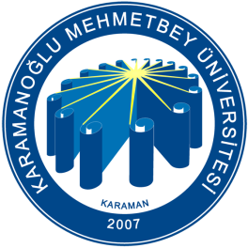
 | KARAMANOĞLU MEHMETBEY ÜNİVERSİTESİ
 | EĞİTİM FAKÜLTESİ PEDAGOJİK FORMASYON EĞİTİMİ SERTİFİKA PROGRAMI
 | 2017-2018 AKADEMİK YILI YAZ DÖNEMİ NOT ÇİZELGESİ

Aşağıdaki alana Öğrenci Numaranızın sonuna T.C. Kimlik Numaranızıın Son Dört Rakamını Girip "Enter"a Basarak Sınav Sonuçlarınıza Erişebilirsiniz.

 | T.C. Kimlik No: |  | Adı-Soyadı:

Dersin Adı | Eğitim Psikolojisi | Özel Öğretim Yöntemleri | Sınıf Yönetimi | Rehberlik | Öğretmenlik Meslek Etiği
Vize Notu
Final Notu
Bütünleme
Tek Ders
Ortalama
Başarı (Harf) Notu

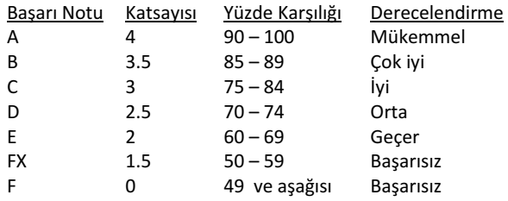
 |  |  |  | Bu program, Eğitim Bilimleri Bölümü tarafından geliştirilmiştir.

MU: Muaf

